画面
画面名 | バージョン | 画面のurl
その他画面 | 0.1 | /other.html
画面レイアウト |  | 概要
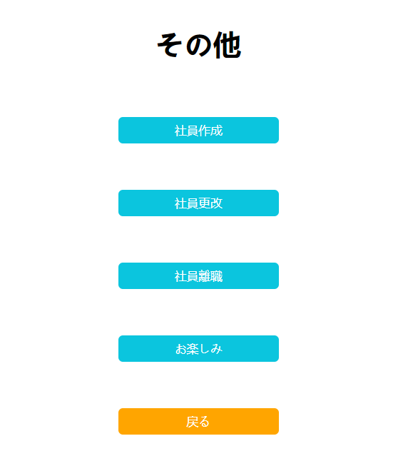
 |  | 他の数社員情報画面に案内する、新たなユーザー操作の時「社員作成」、既存の情報を直すことは「社員更改」、離職の場合は「社員離職」と選択できる.

